2 cua
CÔNG TY CỔ PHẦN TRUYỀN THÔNG THƯƠNG HIỆU VIỆT NAM P3107 Tòa nhà FLC Complex, 36 Phạm Hùng, Nam Từ Liêm, Hà Nội Tell: 098.145.8866 Fax: 02466897777 Website: https://brandcom.vn |  |  |  |  |  |  |  |  | BÁO GIÁ CHI TIẾT SỐ: 0101/2019BG

Kính gửi: |  |  |  |  |  |  | 1. Đơn vị cung cấp: Công ty CP Truyền thông thương hiệu Việt Nam
Người nhận : |  |  |  |  |  |  | 2. Liên hệ: Nguyễn Minh Quý
Địa chỉ: |  |  |  |  |  |  | 3. Điện thoại: 02466 89 7777 - 098 145 8866
Nội dung : Dịch vụ quảng cáo taxi |  |  |  |  |  |  | 4. Mail: quy.nguyenminh@brandcom.vn
Công Ty Brandcom xin gửi tới Quý Công ty lời chào trân trọng nhất và lời cảm ơn chân thành đã quan tâm đến dịch vụ của công ty. Sau đây xin gửi tới Quý Công ty bảng báo giá chi tiết dịch vụ quảng cáo 2 cửa sau xe Taxi tại Thành Phố HCM - HA NOI như sau:
 |  |  |  |  |  |  |  |  |  | Đvt: vnđ
Stt | Tỉnh/Thành Phố | Hãng Taxi | Nội dung | Vị trí | Đvt/ unit | Số lương xe | Đơn giá /1xe/ 1tháng | Thời gian quảng cáo ( tháng) | Mẫu quảng cáo | Ghi chú
1 | HỒ CHÍ MINH | VINASUN | Quảng cáo xe taxi "4 Chỗ" | 2 cửa sau | xe/car | 100 | 1,500,000 |  | 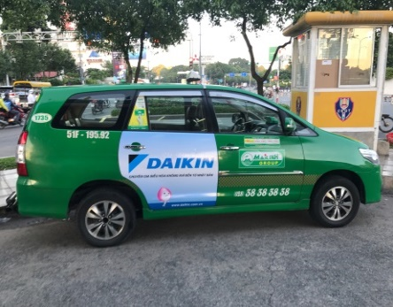
2 |  | VINASUN | Quảng cáo xe taxi "7 Chỗ" | 2 cửa sau | xe/car | 100 | 1,700,000
3 |  | MAI LINH | Quảng cáo xe taxi "4 Chỗ" | 2 cửa sau | xe/car | 100 | 1,500,000
4 |  | MAI LINH | Quảng cáo xe taxi "7 Chỗ" | 2 cửa sau | xe/car | 100 | 1,700,000
1 |  | VINATAXI | Quảng cáo xe taxi "4 Chỗ" | 2 cửa sau | xe/car | 100 | 1,100,000
2 |  | VINATAXI | Quảng cáo xe taxi "7 Chỗ" | 2 cửa sau | xe/car | 100 | 1,400,000
1 | HÀ NỘI | GROUP | Quảng cáo xe taxi "4 Chỗ" | 2 cửa sau | xe/car | 100 | 1,500,000 |  | 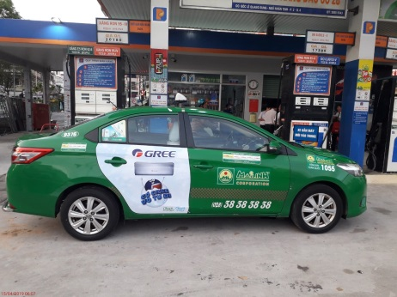
2 |  | GROUP | Quảng cáo xe taxi "7 Chỗ" | 2 cửa sau | xe/car | 100 | 1,750,000
3 |  | MAI LINH/ OPEN | Quảng cáo xe taxi "4 Chỗ" | 2 cửa sau | xe/car | 100 | 1,600,000
4 |  | MAI LINH/ OPEN | Quảng cáo xe taxi "7 Chỗ" | 2 cửa sau | xe/car | 100 | 1,800,000
1 |  | G7 | Quảng cáo xe taxi "4 Chỗ" | 2 cửa sau | xe/car | 100 | 1,100,000
2 |  | VTAXI/ VIC | Quảng cáo xe taxi "4 Chỗ" | 2 cửa sau | xe/car | 100 | 1,100,000
CỘNG
THUẾ GTGT 10%
TỔNG CỘNG
Bằng chữ:
 |  |  |  |  |  |  | Ngày 01 tháng 01 năm 2019
Ghi chú |  |  |  |  |  |  | ĐẬI DIỆN CÔNG TY
- Thi công 10 ngày
- Chi phí thay layout : 2 của sau ; 400,000vnđ/1xe/1 lần thay
- Báo giá này bao gồm: chí phí thuê xe, chi phí in và thi công dán decal lần đầu, chi phí bảo hành
- Báo giá này có giá trị 15 ngày
- Số lượng xe book > 50 xe

4 CUA
CÔNG TY CỔ PHẦN TRUYỀN THÔNG THƯƠNG HIỆU VIỆT NAM P3107 Tòa nhà FLC Complex, 36 Phạm Hùng, Nam Từ Liêm, Hà Nội Tell: 098.145.8866 Fax: 02466897777 Website: https://brandcom.vn |  |  |  |  |  |  |  |  | BÁO GIÁ CHI TIẾT SỐ: 0101/2019BG

Kính gửi: CÔNG TY TNHH |  |  |  |  |  |  | 1. Đơn vị cung cấp: Công ty CP Truyền thông thương hiệu Việt Nam
Người nhận : |  |  |  |  |  |  | 2. Liên hệ: Nguyễn Minh Quý
Địa chỉ: |  |  |  |  |  |  | 3. Điện thoại: 02466 89 7777 - 098 145 8866
Nội dung : Dịch vụ quảng cáo taxi |  |  |  |  |  |  | 4. Mail: quy.nguyenminh@brandcom.vn
Công Ty Brandcom xin gửi tới Quý Công ty lời chào trân trọng nhất và lời cảm ơn chân thành đã quan tâm đến dịch vụ của công ty. Sau đây xin gửi tới Quý Công ty bảng báo giá chi tiết dịch vụ quảng cáo 2 cửa sau xe Taxi tại Thành Phố HCM - HA NOI như sau:
 |  |  |  |  |  |  |  |  |  | Đvt: vnđ
Stt | Tỉnh/Thành Phố | Hãng Taxi | Nội dung | Vị trí | Đvt/ unit | Số lương xe | Đơn giá /1xe/ 1tháng | Thời gian quảng cáo ( tháng) | Mẫu quảng cáo | Ghi chú
1 | HỒ CHÍ MINH | VINASUN | Quảng cáo xe taxi "4 Chỗ" | 4 cửa sau | xe/car | 100 | 2,700,000 |  | 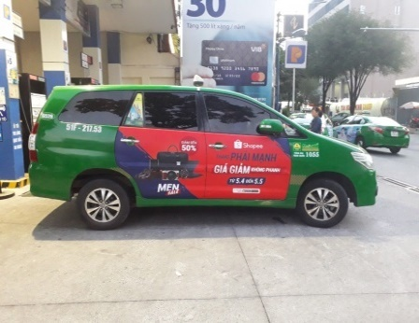
2 |  | VINASUN | Quảng cáo xe taxi "7 Chỗ" | 4 cửa sau | xe/car | 100 | 3,100,000
3 |  | MAI LINH | Quảng cáo xe taxi "4 Chỗ" | 4 cửa sau | xe/car | 100 | 2,700,000
4 |  | MAI LINH | Quảng cáo xe taxi "7 Chỗ" | 4 cửa sau | xe/car | 100 | 3,400,000
1 |  | VINATAXI | Quảng cáo xe taxi "4 Chỗ" | 4 cửa sau | xe/car | 100 | 2,200,000
2 |  | VINATAXI | Quảng cáo xe taxi "7 Chỗ" | 4 cửa sau | xe/car | 100 | 2,700,000
1 | HÀ NỘI | GROUP | Quảng cáo xe taxi "4 Chỗ" | 4 cửa sau | xe/car | 100 | 2,750,000
2 |  | GROUP | Quảng cáo xe taxi "7 Chỗ" | 4 cửa sau | xe/car | 100 | 3,100,000
3 |  | MAI LINH/ OPEN | Quảng cáo xe taxi "4 Chỗ" | 4 cửa sau | xe/car | 100 | 2,700,000
4 |  | MAI LINH/ OPEN | Quảng cáo xe taxi "7 Chỗ" | 4 cửa sau | xe/car | 100 | 3,400,000
1 |  | G7 | Quảng cáo xe taxi "4 Chỗ" | 4 cửa sau | xe/car | 100 | 2,200,000
2 |  | VTAXI/ VIC | Quảng cáo xe taxi "4 Chỗ" | 4 cửa sau | xe/car | 100 | 2,200,000
CỘNG
THUẾ GTGT 10%
TỔNG CỘNG
Bằng chữ:
 |  |  |  |  |  |  | Ngày 01 tháng 01 năm 2019
Ghi chú |  |  |  |  |  |  | ĐẬI DIỆN CÔNG TY
- Thi công 10 ngày
- Chi phí thay layout : 2 của sau ; 800,000vnđ/1xe/1 lần thay
- Báo giá này bao gồm: chí phí thuê xe, chi phí in và thi công dán decal lần đầu, chi phí bảo hành
- Báo giá này có giá trị 15 ngày
- Số lượng xe book > 50 xe

FULL DUOI
CÔNG TY CỔ PHẦN TRUYỀN THÔNG THƯƠNG HIỆU VIỆT NAM P3107 Tòa nhà FLC Complex, 36 Phạm Hùng, Nam Từ Liêm, Hà Nội Tell: 098.145.8866 Fax: 02466897777 Website: https://brandcom.vn |  |  |  |  |  |  |  |  | BÁO GIÁ CHI TIẾT SỐ: 0101/2019BG

Kính gửi: CÔNG TY TNHH |  |  |  |  |  |  | 1. Đơn vị cung cấp: Công ty CP Truyền thông thương hiệu Việt Nam
Người nhận : |  |  |  |  |  |  | 2. Liên hệ: Nguyễn Minh Quý
Địa chỉ: |  |  |  |  |  |  | 3. Điện thoại: 02466 89 7777 - 098 145 8866
Nội dung : Dịch vụ quảng cáo taxi |  |  |  |  |  |  | 4. Mail: quy.nguyenminh@brandcom.vn
Công Ty Brandcom xin gửi tới Quý Công ty lời chào trân trọng nhất và lời cảm ơn chân thành đã quan tâm đến dịch vụ của công ty. Sau đây xin gửi tới Quý Công ty bảng báo giá chi tiết dịch vụ quảng cáo 2 cửa sau xe Taxi tại Thành Phố HCM - HA NOI như sau:
 |  |  |  |  |  |  |  |  |  | Đvt: vnđ
Stt | Tỉnh/Thành Phố | Hãng Taxi | Nội dung | Vị trí | Đvt/ unit | Số lương xe | Đơn giá /1xe/ 1tháng | Thời gian quảng cáo ( tháng) | Mẫu quảng cáo | Ghi chú
1 | HỒ CHÍ MINH | VINASUN | Quảng cáo xe taxi "4 Chỗ" | 2 cửa sau & tràn đuôi | xe/car | 100 | 2,200,000 |  | 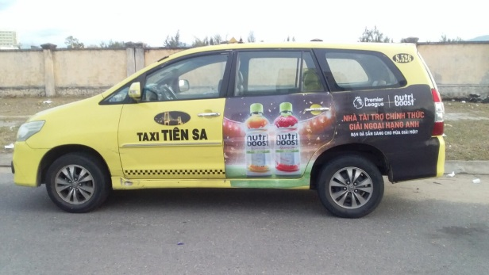
2 |  | VINASUN | Quảng cáo xe taxi "7 Chỗ" | 2 cửa sau & tràn đuôi | xe/car | 100 | 2,400,000
1 |  | VINATAXI | Quảng cáo xe taxi "4 Chỗ" | 2 cửa sau & tràn đuôi | xe/car | 100 | 1,600,000
2 |  | VINATAXI | Quảng cáo xe taxi "7 Chỗ" | 2 cửa sau & tràn đuôi | xe/car | 100 | 1,800,000
1 | HÀ NỘI | GROUP | Quảng cáo xe taxi "4 Chỗ" | 2 cửa sau & tràn đuôi | xe/car | 100 | 2,200,000 |  | 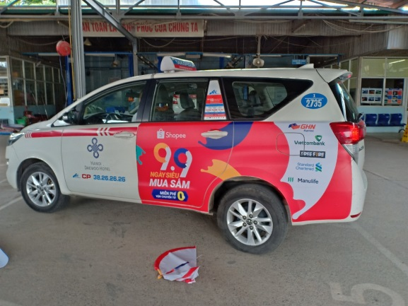
2 |  | GROUP | Quảng cáo xe taxi "7 Chỗ" | 2 cửa sau & tràn đuôi | xe/car | 100 | 2,500,000
3 |  | OPEN | Quảng cáo xe taxi "4 Chỗ" | 2 cửa sau & tràn đuôi | xe/car | 100 | 1,700,000
4 |  | OPEN | Quảng cáo xe taxi "7 Chỗ" | 2 cửa sau & tràn đuôi | xe/car | 100 | 2,400,000
1 |  | G7 | Quảng cáo xe taxi "4 Chỗ" | 2 cửa sau & tràn đuôi | xe/car | 100 | 1,500,000
2 |  | VTAXI/ VIC | Quảng cáo xe taxi "4 Chỗ" | 2 cửa sau & tràn đuôi | xe/car | 100 | 1,300,000
CỘNG
THUẾ GTGT 10%
TỔNG CỘNG
Bằng chữ:
 |  |  |  |  |  |  |  | Ngày 01 tháng 01 năm 2019
Ghi chú |  |  |  |  |  |  |  |  | ĐẬI DIỆN CÔNG TY
- Thi công 10 ngày
- Chi phí thay layout : 2 của sau ; 800,000vnđ/1xe/1 lần thay
- Báo giá này bao gồm: chí phí thuê xe, chi phí in và thi công dán decal lần đầu, chi phí bảo hành
- Báo giá này có giá trị 15 ngày
- Số lượng xe book > 50 xe

GRAB
CÔNG TY CỔ PHẦN TRUYỀN THÔNG THƯƠNG HIỆU VIỆT NAM P3107 Tòa nhà FLC Complex, 36 Phạm Hùng, Nam Từ Liêm, Hà Nội Tell: 098.145.8866 Fax: 02466897777 Website: https://brandcom.vn |  |  |  |  |  |  |  |  | BÁO GIÁ CHI TIẾT SỐ: 0101/2019BG
Kính gửi: CÔNG TY TNHH |  |  |  |  |  |  | 1. Đơn vị cung cấp: Công ty CP Truyền thông thương hiệu Việt Nam
Người nhận : |  |  |  |  |  |  | 2. Liên hệ: Nguyễn Minh Quý
Địa chỉ: |  |  |  |  |  |  | 3. Điện thoại: 02466 89 7777 - 098 145 8866
Nội dung : Dịch vụ quảng cáo taxi |  |  |  |  |  |  | 4. Mail: quy.nguyenminh@brandcom.vn
Công Ty Brandcom xin gửi tới Quý Công ty lời chào trân trọng nhất và lời cảm ơn chân thành đã quan tâm đến dịch vụ của công ty. Sau đây xin gửi tới Quý Công ty bảng báo giá chi tiết dịch vụ quảng cáo 2 cửa sau xe Taxi tại Thành Phố HCM - HA NOI như sau:
 |  |  |  |  |  |  |  |  |  | Đvt: vnđ
Stt | Tỉnh/Thành Phố | Hãng Taxi | Nội dung | Vị trí | Đvt/ unit | Số lương xe | Đơn giá /1xe/ 1tháng | Phí thi công/ 1 xe | Mẫu quảng cáo | Ghi chú
1 | HỒ CHÍ MINH | GRAB | Quảng cáo xe taxi "4 Chỗ" | 4 cửa sau | xe/car | 100 | 2,700,000 | 900,000 | 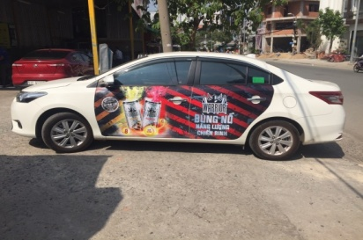
2 | HỒ CHÍ MINH | GRAB | Quảng cáo xe taxi "7 Chỗ" | 4 cửa sau | xe/car | 100 | 3,500,000 | 900,000
3 | HÀ NỘI | GRAB | Quảng cáo xe taxi "4 Chỗ" | 4 cửa sau | xe/car | 100 | 2,400,000 | 900,000
CỘNG
THUẾ GTGT 10%
TỔNG CỘNG
Bằng chữ:
 |  |  |  |  |  |  | Ngày 01 tháng 01 năm 2019
Ghi chú |  |  |  |  |  |  | ĐẬI DIỆN CÔNG TY
- Thi công 10 ngày
- Chi phí thay layout : 2 của sau ; 800,000vnđ/1xe/1 lần thay
- Báo giá này bao gồm: chí phí thuê xe, chi phí in và thi công dán decal lần đầu, chi phí bảo hành
- Báo giá này có giá trị 15 ngày
- Số lượng xe book > 50 xe

